2 Signalträger
Leistungsverzeichnis

Position | Beschreibung der Arbeiten - 2 Signalträger | Mass | Ausmass | Material- kategorie | Einheitspreis | Totalbetrag

2 | Signalträger
 | Sämtliche Stahlbauteile sind in verzinkter Ausführung zu liefern. Sämtliche Schrauben, Muttern etc. müssen aus nichtrostendem Material sein. Kunststoffe müssen durchgefärbt sein.

2.1 | Normalmast ohne Flansch und Bodenstück
 | Inkl. Sicherungstürchen, Mastkopf, Klemmen und zwei Mastbriden für minimal vier Signalgeber.
 | Durchmesser i.d.R. 114 mm. Die Statik (z. B. verstärkte Wandung) ist Sache des Unternehmers und ist auf Verlangen der Bauleitung dieser zur Kontrolle vorzulegen.

2.1.01 | Länge 4,00 m | St |  | A |  | 0.00
 | Mast Nr.: M1, M2, MXX
 | Benennung Signale oberhalb (inkl. Masse) SSV

2.1.02 | Länge 4,20 m | St |  | A |  | 0.00
 | Mast Nr.: M1, M2, MXX
 | Benennung Signale oberhalb (inkl. Masse) SSV

2.1.03 | Länge 4,60 m | St |  | A |  | 0.00
 | Mast Nr.: M1, M2, MXX
 | Benennung Signale oberhalb (inkl. Masse) SSV

2.1.04 | Länge 5,00 m | St |  | A |  | 0.00
 | Mast Nr.: M1, M2, MXX
 | Benennung Signale oberhalb (inkl. Masse) SSV

2.1.05 | Länge 5,50 m | St |  | A |  | 0.00
 | Mast Nr.: M1, M2, MXX
 | Benennung Signale oberhalb (inkl. Masse) SSV

2.1.06 | Länge 6,00 m | St |  | A |  | 0.00
 | Mast Nr.: M1, M2, MXX
 | Benennung Signale oberhalb (inkl. Masse) SSV

2.1.07 | Sonderanfertigung für Maste > 6,00 m mit Durchmesser 140 mm oder 195 mm | St |  | A |  | 0.00
 | Mast Nr.: M1, M2, MXX
 | Benennung Signale oberhalb (inkl. Masse) SSV

2.1.08 | Zuschlag für Ausschnitt für Handbedienungskasten und gelbe Markierung am Mast. | St |  |  |  | 0.00

2.1.09 | Zuschlag für Ablängen und Behandlung der Schnittfläche (ebnen, Sprayverzinkung). | St |  |  |  | 0.00

2.2 | Normalmast mit Flansch und Bodenstück
 | Inkl. Sicherungstürchen, Masthaube, Klemmen und zwei Mastbriden für minimal vier Signalgeber. Inkl. Lieferung Bodenstück auf Baustelle auf Abruf.
 | Durchmesser i.d.R. 114 mm. Die Statik (z. B. verstärkte Wandung) ist Sache des Unternehmers und ist auf Verlangen der Bauleitung dieser zur Kontrolle vorzulegen.

2.2.01 | Länge 3,30 m | St |  | A |  | 0.00
 | Mast Nr.: M1, M2, MXX
 | Benennung Signale oberhalb (inkl. Masse) SSV

2.2.02 | Länge 3,50 m | St |  | A |  | 0.00
 | Mast Nr.: M1, M2, MXX
 | Benennung Signale oberhalb (inkl. Masse) SSV

2.2.03 | Länge 3,70 m | St |  | A |  | 0.00
 | Mast Nr.: M1, M2, MXX
 | Benennung Signale oberhalb (inkl. Masse) SSV

2.2.04 | Länge 3,90 m | St |  | A |  | 0.00
 | Mast Nr.: M1, M2, MXX
 | Benennung Signale oberhalb (inkl. Masse) SSV

2.2.05 | Länge 4,30 m | St |  | A |  | 0.00
 | Mast Nr.: M1, M2, MXX
 | Benennung Signale oberhalb (inkl. Masse) SSV

2.2.06 | Sonderanfertigung für Maste > 4,30 m | St |  | A |  | 0.00
 | Mast Nr.: M1, M2, MXX
 | Benennung Signale oberhalb (inkl. Masse) SSV

2.2.07 | Zuschlag für Ausschnitt für Handbedienungskasten und gelbe Masthaube. | St |  |  |  | 0.00

2.2.08 | Zuschlag für Ablängen und Behandlung der Schnittfläche (ebnen, Sprayverzinkung). | St |  |  |  | 0.00

2.3 | Winkelmast
 | Inkl. Masttürchen in jeder Stütze für Anschlussklemmen.
 | Vierkanthohlprofil; die Dimensionen sind Richtmasse (Breite x Höhe x Wandung). Die genauen Dimensionen und Abmessungen sind nach dem Bau des Fundamentes vom Unternehmer zu bestimmen.

2.3.01 | Ausladung = m
 | Höhe ab Terrain = m
 | Dimension Stütze = x x mm
 | Dimension Ausleger = x x mm | St |  | A |  | 0.00

2.3.02 | Zuschlag für Ausschnitt für Handbedienungskasten und gelben, 30 cm hohen Markierungsstreifen. | St |  |  |  | 0.00

2.4 | Signalbrücke
 | Inkl. Masttürchen in jeder Stütze für Anschlussklemmen. Vierkanthohlprofil; die Dimensionen sind Richtmasse (Breite x Höhe x Wandung). Die genauen Dimensionen und Abmessungen sind nach dem Bau des Fundamentes vom Unternehmer zu bestimmen.

2.4.01 | Breite = m
 | Höhe ab Terrain links = m
 | Höhe ab Terrain rechts = m
 | Dimension Stütze links = x x mm
 | Dimension Stütze rechts = x x mm
 | Dimension Brücke = x x mm | St |  | A |  | 0.00

2.4.02 | Zuschlag für Ausschnitt für Handbedienungskasten und gelben, 30 cm hohen Markierungsstreifen. | St |  |  |  | 0.00

2.5 | Ausleger an Normalmast
 | inkl. Befestigungsmaterial

2.5.01 | Ausladung bis 1,0 m | St |  | A |  | 0.00

2.5.02 | Ausladung bis 1,5 m | St |  | A |  | 0.00

2.5.03 | Ausladung bis 2,0 m | St |  | A |  | 0.00
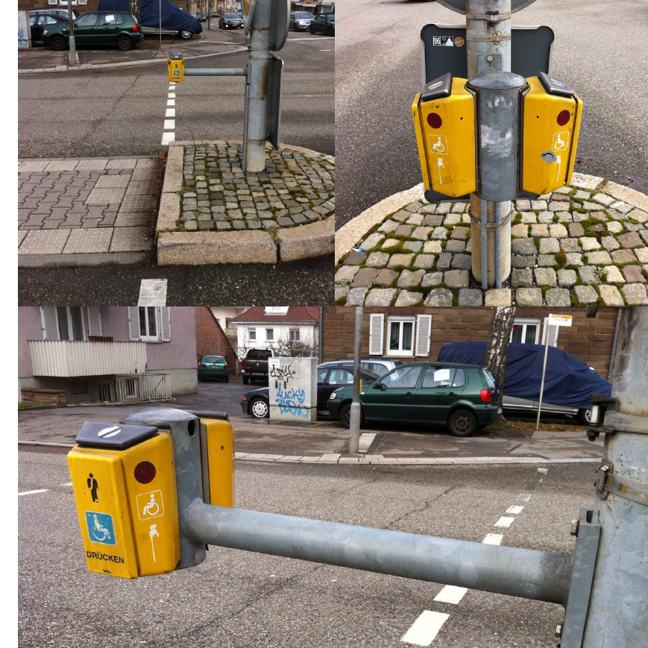
2.5.04 | Ausladung bis 3,0 m | St |  | A |  | 0.00

2.6 | Ausleger an Winkelmast bzw. Signalbrücke
 | inkl. Befestigungsmaterial

2.6.01 | Ausladung bis 1,0 m | St |  | A |  | 0.00

2.6.02 | Ausladung bis 1,5 m | St |  | A |  | 0.00

2.6.03 | Ausladung bis 2,0 m | St |  | A |  | 0.00

2.6.04 | Ausladung bis 3,0 m | St |  | A |  | 0.00

2.7 | Ausleger an Kandelaber
 | inkl. Befestigungsmaterial

2.7.01 | Ausladung bis 1,0 m | St |  | A |  | 0.00

2.7.02 | Ausladung bis 1,5 m | St |  | A |  | 0.00

2.7.03 | Ausladung bis 2,0 m | St |  | A |  | 0.00

2.7.04 | Ausladung bis 3,0 m | St |  | A |  | 0.00

2.8 | Ausleger an Sondermast
 | Typ: .................................
 | inkl. Befestigungsmaterial

2.8.01 | Ausladung bis 1,0 m | St |  | A |  | 0.00

2.8.02 | Ausladung bis 1,5 m | St |  | A |  | 0.00

2.8.03 | Ausladung bis 2,0 m | St |  | A |  | 0.00

2.8.04 | Ausladung bis 3,0 m | St |  | A |  | 0.00

2.9 | Ausleger an Hausfassade
 | inkl. Befestigungsmaterial

2.9.01 | Ausladung bis 1,0 m | St |  | A |  | 0.00

2.9.02 | Ausladung bis 1,5 m | St |  | A |  | 0.00

2.9.03 | Ausladung bis 2,0 m | St |  | A |  | 0.00

2.9.04 | Ausladung bis 3,0 m | St |  | A |  | 0.00

2.10 | Mastbride
 | für minimal vier Signalgeber

2.10.01 | Mastbride für Normalmast | St |  | A |  | 0.00 | Anzahl und graues Feld immer angeben (Yunex kann dann 0 Franken eintragen). Anzahl pro Stück, nicht pro Paar!

2.10.02 | Mastbride für Vierkanthohlprofil x mm | St |  | A |  | 0.00

2.10.03 | Mastbride für Kandelaber | St |  | A |  | 0.00

2.10.04 | Mastbride für Sondermast; Typ: …………………. | St |  | A |  | 0.00

2.11 | Träger für Signalgeber 300 mm
 | Kabelanschlüsse inkl. Klemmen für die Signalgeber sind in den jeweiligen Positionen einzurechnen. Wenn nicht anders angegeben, erfolgt die Anbringung der Signalgeber vertikal.
2.11.01 | Träger für Signalgeber 3 x Ø 300 mm an Vierkantprofil x mm | St |  | A |  | 0.00
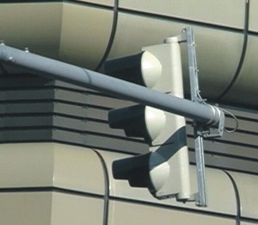
2.11.02 | Träger für Signalgeber 3 x Ø 300 mm an Ausleger | St |  | A |  | 0.00

2.11.03 | Träger für Signalgeber 3 x Ø 300 mm an Hausfassade | St |  | A |  | 0.00

2.11.04 | Träger für Signalgeber 3 x Ø 300 mm an Abspannseil | St |  | A |  | 0.00
hier Träger
2.11.05 | Zuschlag für zusätzliche Signalgeber 1 x Ø 300 mm an Träger gemäss Position 2.10.01/2.10.02/2.10.03 | St |  | A |  | 0.00

2.11.06 | Zuschlag für zusätzliche Signalgeber 2 x Ø 300 mm an Träger gemäss Position 2.10.01/2.10.02/2.10.03 | St |  | A |  | 0.00

2.12 | Träger für Signalgeber 200 mm

2.12.01 | Träger für Signalgeber 3 x Ø 200 mm an Vierkanthohlprofil x mm | St |  | A |  | 0.00

2.12.02 | Träger für Signalgeber 3 x Ø 200 mm an Ausleger | St |  | A |  | 0.00

2.12.03 | Träger für Signalgeber 3 x Ø 200 mm an Hausfassade | St |  | A |  | 0.00

2.12.04 | Träger für Signalgeber 2 x Ø 200 mm an Vierkanthohlprofil x mm | St |  | A |  | 0.00

2.12.05 | Träger für Signalgeber 2 x Ø 200 mm an Ausleger | St |  | A |  | 0.00

2.12.06 | Träger für Signalgeber 2 x Ø 200 mm an Hausfassade | St |  | A |  | 0.00

2.12.07 | Zuschlag für zusätzliche Signalgeber 1 x Ø 200 mm an Träger gemäss Position 2.11.01-.06 | St |  | A |  | 0.00

2.12.08 | Zuschlag für zusätzliche Signalgeber 2 x Ø 200 mm an Träger gemäss Position 2.11.01-.06 | St |  | A |  | 0.00

2.13 | Träger für Signalgeber 100 mm

2.13.01 | Träger für Signalgeber 3 x Ø 100 mm an Vierkantprofil x mm | St |  | A |  | 0.00
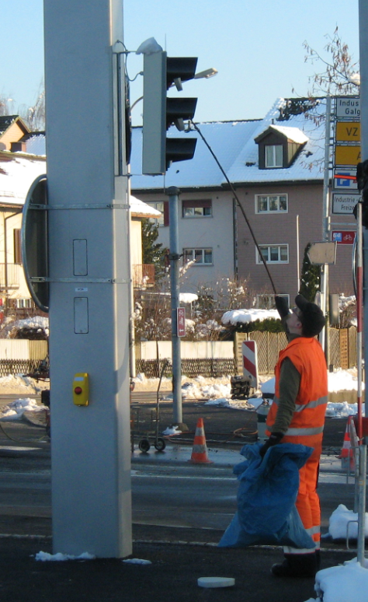
2.13.02 | Träger für Signalgeber 3 x Ø 100 mm an Ausleger | St |  | A |  | 0.00

hier Träger - C-Eisen
2.13.03 | Träger für Signalgeber 3 x Ø 100 mm an Hausfassade | St |  | A |  | 0.00

2.13.04 | Zuschlag für zusätzliche Signalgeber 1 x Ø 100 mm an Träger gemäss Position 2.12.01-.06 | St |  |  |  | 0.00

2.13.05 | Zuschlag für zusätzliche Signalgeber 2 x Ø 100 mm an Träger gemäss Position 2.12.01-.06 | St |  |  |  | 0.00

2.14 | Ausleger für Fussgängeranforderungsgeräte
 | Inkl. Platten und Befestigungselemente. Das Gerät befindet sich ganz über dem Trottoir.

2.14.01 | Ausleger für 1 Geräte
 | Mast Nr.: M1, M2, MXX | St |  | A |  | 0.00

2.14.01 | Ausleger für 2 Geräte
 | Mast Nr.: M1, M2, MXX | St |  | A |  | 0.00

2.15 | Nummerierung

2.15.01 | Kontrolle aufgeklebter Mastnummerierung, ungültige Nummerierung entfernen, Neunummerierung anbringen. | P |  |  |  | 0.00

2.16 | Erneuerung alter Signalträger
 | Entrosten, Grundieren nach Vorschrift des Farblieferanten und Malen mit Zinkfarbe am Objektstandort inkl. Ausleger. Inkl. Demontage und Montage vorhandener Signale und Wegweiser.

2.16.01 | Normalmast | St |  |  |  | 0.00

2.16.02 | Winkel- oder Bogenmast | St |  |  |  | 0.00
 | Höhe = m
 | Ausladung = m

2.16.03 | Signalbrücken | St |  |  |  | 0.00
 | Höhe = m
 | Ausladung = m

2.17 | Erneuerung alte Masthauben
 | Masthaube Alu auf Normalmast | St |  |  |  | 0.00

 | Total 2 Signalträger |  |  |  |  | 0.00

